상품제안서
스위스볼펜 PIGRA P03 피그라 | 상품코드: S36468

 |  |  |  |  |  |  | 02-713-8555 | www.synergygift.co.kr
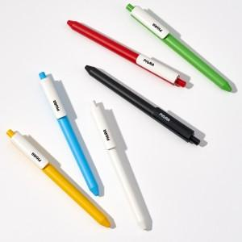 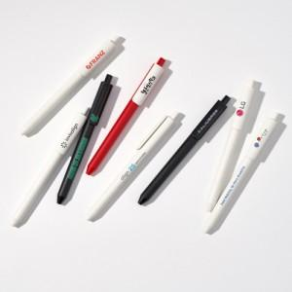 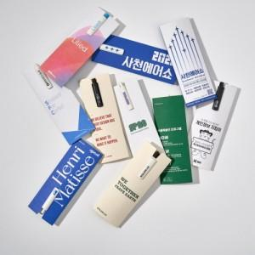

【상세/제작정보】 | <p>패드 인쇄 3도 까지 가능합니다.&nbsp;&nbsp;</p><p>검정색 (black) 볼펜에 흰색외 별색 인쇄는 바탕색 (=검정색)이 비쳐서 인쇄가 잘 나오지 않습니다.</p><p>&nbsp;</p><p>패키지 선택 시 납기일 + 2일 추가됩니다.&nbsp;</p><p>&nbsp;</p><p>UV 칼라 인쇄 1천개 이상 개당 + 350원 , 1천개 미만 별도 문의!</p><p>납기일 14일 소요예정&nbsp;</p>

【인쇄/포장옵션】 | 레이저, 풀칼라, 패드실크 / OPP(비닐)

【공급단가】 | 수량 | 300~ | 1,000~ | 3,000~ | 5,000~ | 10,000~
*VAT별도 | 단가 | 1,360원 | 1,040원 | 1,010원 | 950원 | 900원

【상품 URL】 | https://www.synergygift.co.kr:443/src/goods_detail.php?gdno=36468

